2021_data
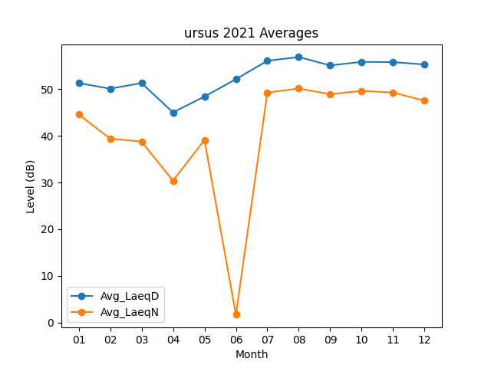
Month | Avg_LaeqD | Avg_LaeqN
01 | 51.319354839 | 44.574193548
02 | 50.114285714 | 39.403571429
03 | 51.316129032 | 38.774193548
04 | 45.02 | 30.386666667
05 | 48.429032258 | 39.112903226
06 | 52.146666667 | 1.6733333333
07 | 56.096774194 | 49.293548387
08 | 56.896774194 | 50.141935484
09 | 55.103333333 | 48.936666667
10 | 55.864516129 | 49.648387097
11 | 55.81 | 49.28
12 | 55.296774194 | 47.519354839

